Planilha1
 |  |  |  | AUTOTRAN TRANSPORTES E SERVIÇOS

 |  |  |  | Av. Gerval Bernardino de Souza, nº 644 | Bairro Rita Vieira
 |  |  |  | 79.052-445 | Campo Grande – MS
 |  |  |  | 67 99954-4810 | autotranguinchos@gmail.com

LAUDO DE ORIGINALIDADE LEILÃO

Cidade: |  | NOVA ANDRADINA-MS |  |  |  | Data: |  | 2026-03-05

DADOS DO VEÍCULO
Placa: |  | NRI6122 |  |  | Marca / Modelo: |  | YAMAHA/FACTOR YBR125 K
Chassi: |  | 9C6KE1520B0048063 |  |  | Tipo: |  | MOTOCICLETA
Motor: |  | E3G9E-048051 |  |  | Cor: |  | ROXA
Renavam: |  | 344376958 |  |  | Ano Fabric. / Modelo: |  |  | 2011/2011

REGISTRO FOTOGRÁFICO
PLACA |  |  |  |  | MOTOR

CHASSI

RESULTADO CONSULTA DADOS FOTOS À BASE DETRAN
Motor do Veículo Num: |  |  |  | E3G9E-048051
X | Original |  |  | Remarcado |  | Substituído |  | Susp. Adulteração
Chassi do Veículo Num: |  |  |  | 9C6KE1520B0048063
X | Original |  |  | Remarcado |  | Corroído |  | Susp. Adulteração
FOTOS ADICIONAIS:
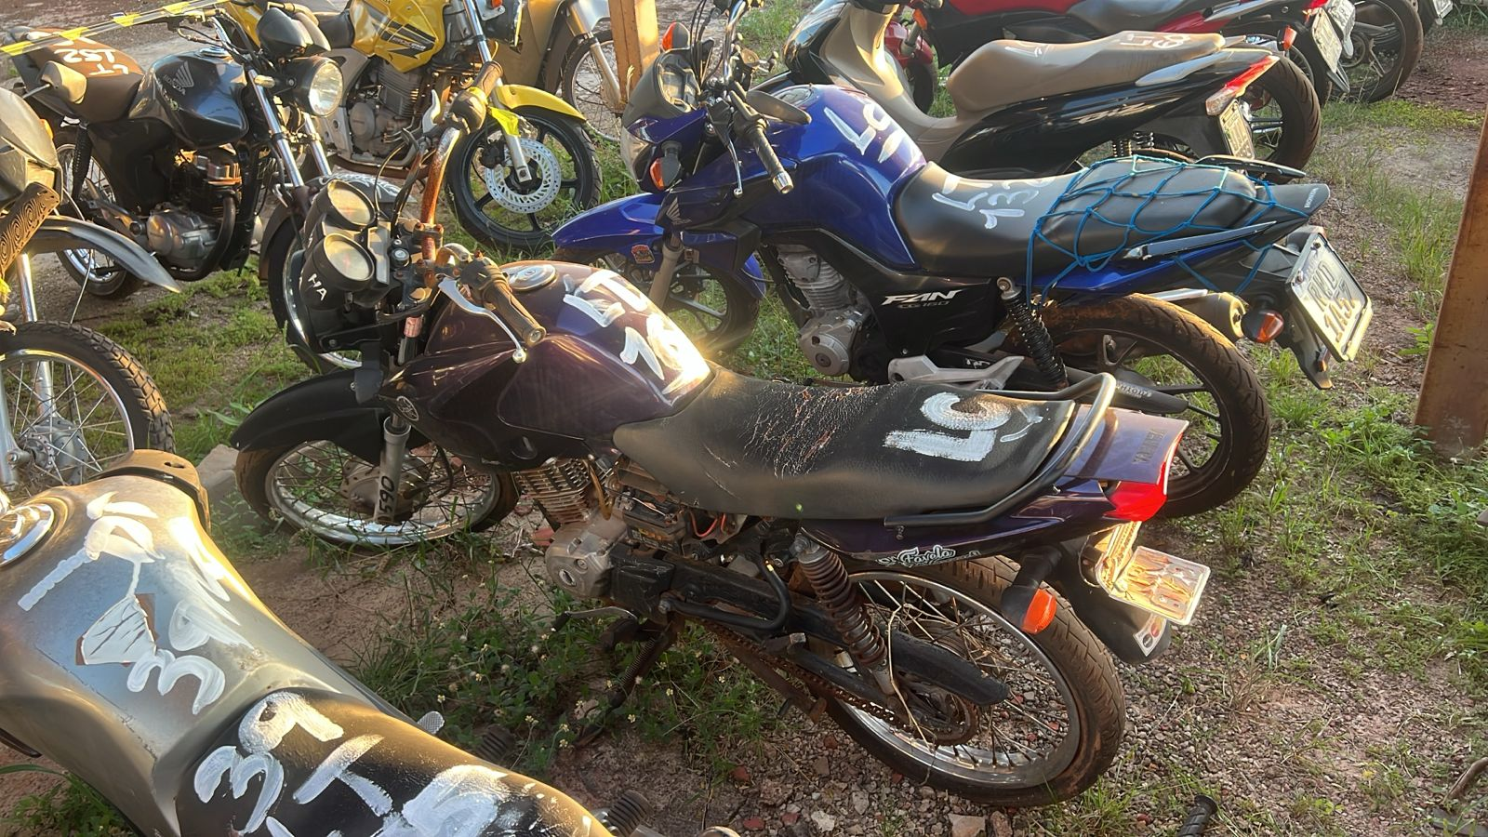 |  |  |  |  | 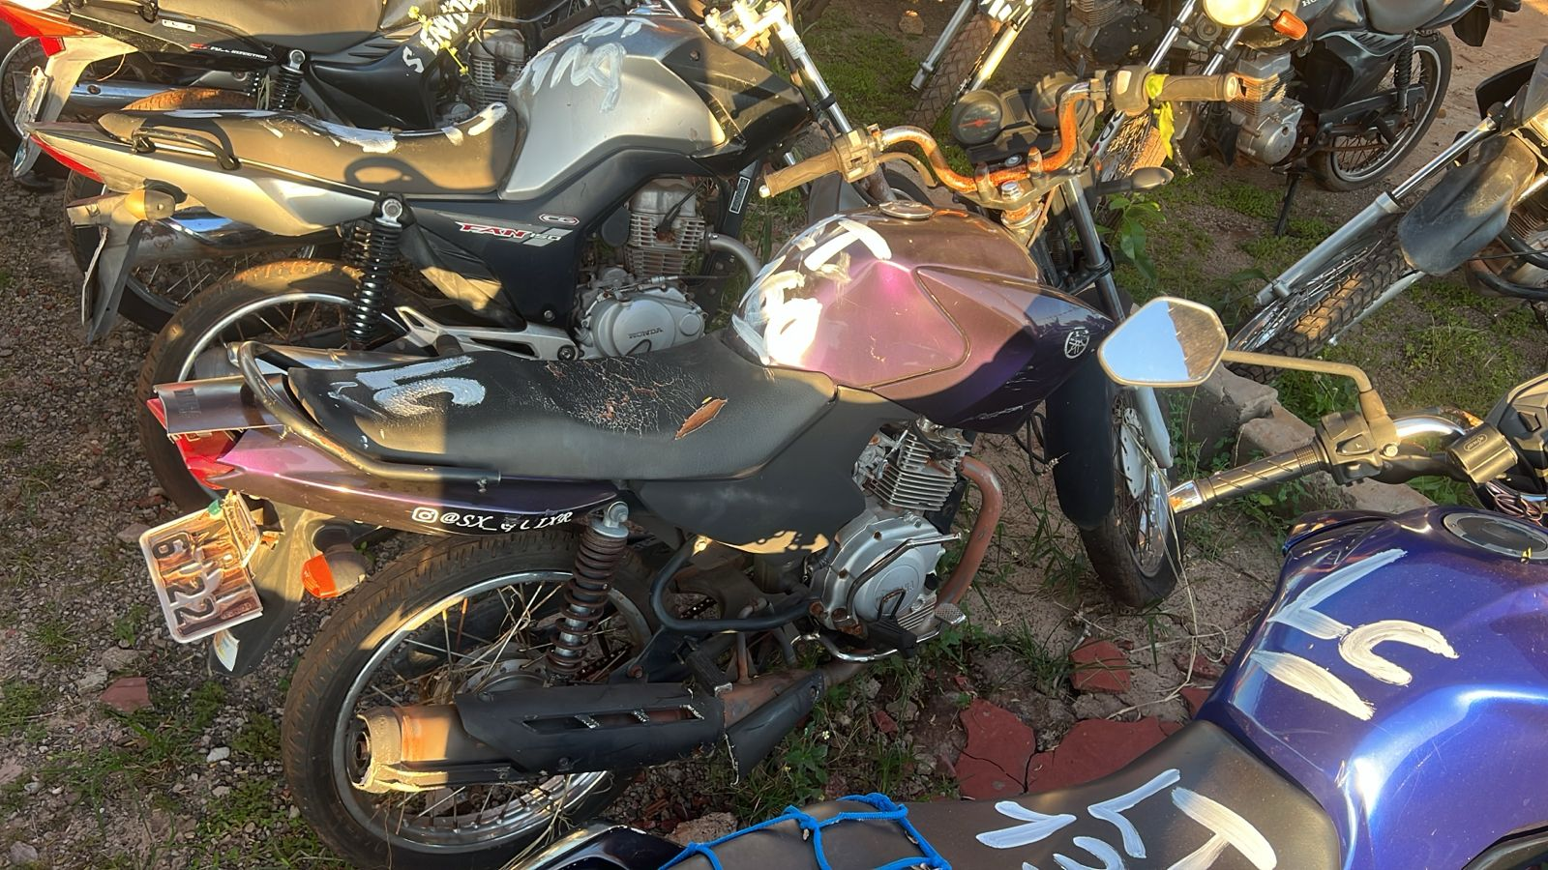

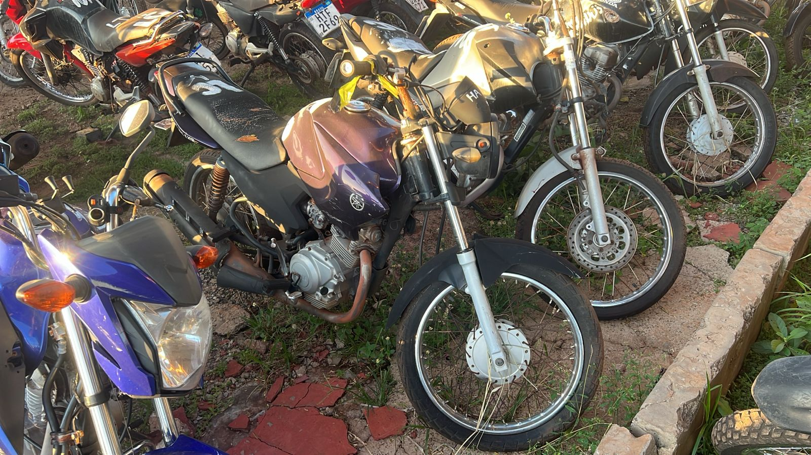 |  |  |  |  | 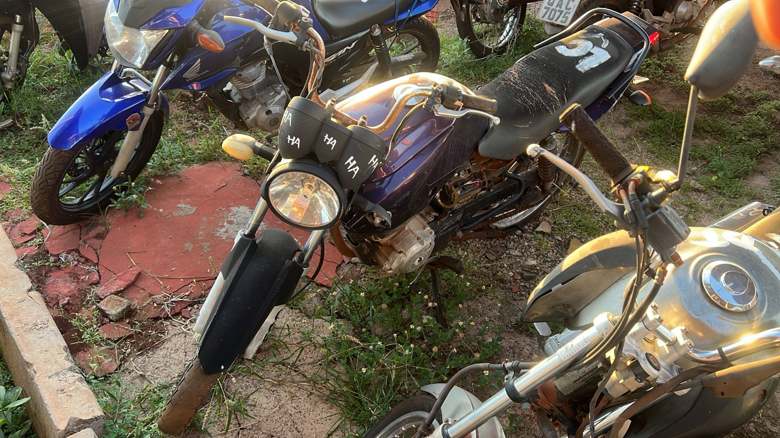

OBSERVAÇÕES:
NUMERAL DO CHASSI E MOTOR APRESENTA ORIGINALIDADE DE FÁBRICA. VEÍCULO EM BOM ESTADO DE CONSERVAÇÃO.

 |  |  |  |  |  |  |  |  |  | *** | Preencher a cedula em amarelo
 |  |  |  |  |  |  |  |  | TABELA FIPE
 |  |  |  |  |  |  |  |  | VALOR DO VEICULO: |  |  | R$ 40,000.00
 |  | Classificação: | CIRCULAÇÃO |  |  |  | Valor: | R$ 1,340.00 | 30% DO VALOR PARA LEILÃO: |  |  | R$ 12,000.00

O objetivo deste Laudo é constatar a autenticidade dos padrões dos caracteres indetificadores do motor e chassi do veículo acima especificado, atestando sua originalidade para que o mesmo passa ser ofertado em leilão.

 | VISTORIADOR |  |  |  |  | EMPRESA

